DEFINICIONES
AREA PROTEGIDA:DISTRITO DE MANEJO INTEGRADO DMI CUCHILLA DEL SAN JUAN
FICHA NORMATIVA
DEFINICIONES ZONIFICACIÓN

ZONA DE PRESERVACIÓN: SE DEFINE COMO UN ESPACIO EN DONDE EL MANEJO ESTÁ DIRIGIDO ANTE TODO A EVITAR SU ALTERACIÓN, DEGRADACIÓN O TRANSFORMACIÓN POR LA ACTIVIDAD HUMANA.
UN ÁREA PROTEGIDA PUEDE CONTENER UNA O VARIAS DE PRESERVACIÓN LAS CUALES SE MANTIENEN COMO INTANGIBLES PARA EL LOGRO DE LOS OBJETIVOS DE CONSERVACIÓN.
ZONA DE USO SOSTENIBLE: ESTA ZONA INCLUYE LOS ESPACIOS PARA ADELANTAR ACTIVIDADES PRODUCTIVAS Y EXTRACTIVAS COMPATIBLES CON EL OBJETIVO DE CONSERVACIÓN DEL ÁREA PROTEGIDA. CONTIENE LAS SIGUIENTES SUBZONAS:
• SUBZONA PARA EL APROVECHAMIENTO SOSTENIBLE: SON ESPACIOS DEFINIDOS CON EL FIN DE APROVECHAR EN FORMA SOSTENIBLE LA BIODIVERSIDAD CONTRIBUYENDO A SU PRESERVACIÓN O RESTAURACIÓN.
• SUBZONA PARA EL DESARROLLO: SON ESPACIOS DONDE SE PERMITEN ACTIVIDADES CONTROLADAS: AGRÍCOLAS, GANADERAS, FORESTALES, DE INDUSTRIA LIVIANA, AGROINDUSTRIA Y HABITACIONALES NO NUCLEADAS CON RESTRICCIONES EN LA DENSIDAD DE OCUPACIÓN, Y LA CONSTRUCCIÓN Y EJECUCIÓN DE PROYECTOS DE DESARROLLO, BAJO UN ESQUEMA COMPATIBLE CON LOS OBJETIVOS DE CONSERVACIÓN DEL ÁREA PROTEGIDA.

ZONA DE RESTAURACIÓN: SE DEFINE COMO UN ESPACIO DIRIGIDO AL RESTABLECIMIENTO PARCIAL O TOTAL A UN ESTADO ANTERIOR, DE LA COMPOSICIÓN, ESTRUCTURA Y FUNCIÓN DE LA DIVERSIDAD BIOLÓGICA.
EN LAS ZONAS DE RESTAURACIÓN SE PUEDEN LLEVAR A CABO PROCESOS INDUCIDOS POR ACCIONES HUMANAS, ENCAMINADOS AL CUMPLIMIENTO DE LOS OBJETIVOS DE CONSERVACIÓN DEL ÁREA PROTEGIDA.
UN ÁREA PROTEGIDA PUEDE TENER UNA O MÁS ZONAS DE RESTAURACIÓN, LAS CUALES SON TRANSITORIAS HASTA QUE SE ALCANCE EL ESTADO DE CONSERVACIÓN DESEADO Y CONFORME LOS OBJETIVOS DE CONSERVACIÓN DEL ÁREA, CASO EN EL CUAL SE DENOMINARA DE ACUERDO CON LA ZONA QUE CORRESPONDE A LA NUEVA SITUACIÓN:
ZONA DE RESTAURACIÓN 1: ZONAS DEL ÁREA PROTEGIDA QUE POR SUS CARACTERÍSTICAS, FUNCIONES ECOLÓGICAS Y SERVICIOS ECOSISTÉMICOS QUE SE ESPERA QUE BRINDEN, ADEMÁS DE LA PROXIMIDAD A LA ZONA DE PRESERVACIÓN, DEBEN RESTABLECER SUS CONDICIONES SIMILARES AL ECOSISTEMA ADYACENTE.
ZONA DE RESTAURACIÓN 2: DADA LA GRAN IMPORTANCIA EN LAS MICROCUENCAS ABASTECEDORAS DE LOS ACUEDUCTOS EN LA REGULACIÓN Y PROVISIÓN HÍDRICA, LAS ÁREAS BAJO ESTA CATEGORÍA DE LA ESTRUCTURA ECOLÓGICA PRINCIPAL QUE SE SUPERPONGAN A LA SUBZONA PARA EL DESARROLLO TENDRA UNAS CONDICIONES ESPECIALES DADOS LOS OBJETIVOS DE CONSERVACION DEL ÁREA PROTEGIDA.
ZONA DE RESTAURACIÓN 3: CONSIDERANDO LAS CARACTERÍSTICAS DEL ÁREA PROTEGIDA Y CON EL FIN DE REDUCIR LOS POSIBLES ESCENARIOS DE AMENAZA Y RESGO QUE SE PUEDAN PRESENTAR TANTO PARA LOS ECOSISTEMAS COMO PARA LA VIDA Y LOS BIENES, LOS ELEMENTOS DE LA ESTRUCTURA ECOLÓGICA PRINCIPAL QUE SE ENCUENTREN EN LA CATEGORÍA DE AMENAZA ALTA, RIESGO ALTO NO MITIGABLE Y PENDIENTES SUPERIORES AL 70%, QUE SE SUPERPONGAN A LA SUBZONA PARA EL DESARROLLO, TENDRÁN UNAS CONDICIONES ESPECIALES DADOS LOS OBJETIVOS DE CONSERVACION DEL ÁREA PROTEGIDA.

ZONA GENERAL DE USO PÚBLICO: SEGÚN EL ARTÍCULO 34 DEL DECRETO 2372 DE 2010 ESTA ZONA SE DEFINE COMO AQUELLOS ESPACIOS DEFINIDOS EN EL PLAN DE MANEJO CON EL FIN DE ALCANZAR OBJETIVOS PARTICULARES DE GESTIÓN A TRAVÉS DE LA EDUCACIÓN, LA RECREACIÓN, EL ECOTURISMO Y EL DESARROLLO DE INFRAESTRUCTURA DE APOYO A LA INVESTIGACIÓN. CONTIENE LAS SIGUIENTES SUBZONAS:
• SUBZONA PARA LA RECREACIÓN: ES AQUELLA PORCIÓN EN LA QUE SE PERMITE EL ACCESO LOS VISITANTES A TRAVÉS DEL DESARROLLO DE UNA INFRAESTRUCTURA MÍNIMA TAL COMO SENDEROS O MIRADORES.
• SUBZONA DE ALTA DENSIDAD DE USO: ES AQUELLA PORCIÓN, EN LA QUE SE PERMITE EL DESARROLLO CONTROLADO DE INFRAESTRUCTURA MÍNIMA PARA EL ACOJO DE LOS VISITANTES Y EL DESARROLLO DE FACILIDADES DE INTERPRETACIÓN.

DEFINICIONES USOS

USOS DE PRESERVACIÓN: SE DEFINEN COMO TODAS AQUELLAS ACTIVIDADES DE PROTECCIÓN, REGULACIÓN, ORDENAMIENTO Y CONTROL Y VIGILANCIA DIRIGIDAS AL MANTENIMIENTO DE LOS ATRIBUTOS, COMPOSICIÓN, ESTRUCTURA Y FUNCIÓN DE LA BIODIVERSIDAD, EVITANDO AL MAXIMO LA INTERVENCIÓN HUMANA Y SUS EFECTOS.
USOS DE RESTAURACIÓN: SE DEFINEN COMO TODAS LAS ACTIVIDADES DE RECUPERACIÓN Y REHABILITACIÓN DE ECOSISTEMAS; MANEJO, REPOBLACIÓN, REINTRODUCCIÓN O TRASPLANTE DE ESPECIES Y ENRIQUECIMIENTO Y MANEJO DE HÁBITATS, DIRIGIDAS A RECUPERAR LOS ATRIBUTOS DE LA BIODIVERSIDAD.

USOS DE CONOCIMIENTO: COMPRENDEN TODAS LAS ACTIVIDADES DE INVESTIGACIÓN, MONITOREO O EDUCACIÓN AMBIENTAL QUE AUMENTAN LA INFORMACIÓN, EL CONOCIMIENTO, EL INTERCAMBIO DE SABERES, LA SENSIBILIDAD Y CONCIENCIA FRENTE A TEMAS AMBIENTALES Y LA COMPRENSIÓN DE LOS VALORES Y FUNCIONES NATURALES, SOCIALES Y CULTURALES DE LA BIODIVERSIDAD.
USOS DE DISFRUTE: COMPRENDEN TODAS LAS ACTIVIDADES DE RECREACIÓN Y ECOTURISMO, INCLUYENDO LA CONSTRUCCIÓN, ADECUACIÓN O MANTENIMIENTO DE LA INFRAESTRUCTURA NECESARIA PARA SU DESARROLLO, QUE NO ALTERAN LOS ATRIBUTOS DE LA BIODIVERSIDAD PREVISTOS PARA CADA CATEGORÍA.

USOS SOSTENIBLE: COMPRENDEN TODAS LAS ACTIVIDADES DE PRODUCCIÓN, EXTRACCIÓN, CONSTRUCCIÓN, ADECUACIÓN O MANTENIMIENTO DE INFRAESTRUCTURA, RELACIONADAS CON EL APROVECHAMIENTO SOSTENIBLE DE LA BIODIVERSIDAD, ASÍ COMO LAS ACTIVIDADES AGRÍCOLAS, GANADERAS, FORESTALES, Y LOS PROYECTOS DE DESARROLLO Y HABITACIONALES NO NUCLEADAS CON RESTRICCIONES EN LA DENSIDAD DE OCUPACIÓN Y CONSTRUCCIÓN SIEMPRE Y CUANDO NO ALTEREN LOS ATRIBUTOS DE LA BIODIVERSIDAD PREVISTOS PARA CADA CATEGORÍA.

CLASIFICACIÓN USOS

USO PRINCIPAL: USO DESEABLE QUE COINCIDE CON LA FUNCIÓN ESPECÍFICA DE LA ZONA O SUBZONA Y QUE OFRECE LAS MAYORES VENTAJAS PARA EL DESARROLLO SOSTENIBLE
USO COMPATIBLE: USO QUE NO SE OPONE AL PRINCIPAL Y CONCUERDA CON LA POTENCIALIDAD, PRODUCTIVIDAD Y PROTECCIÓN DEL SUEL DE DEMÁS RECURSOS NATURALES CONEXOS

USO RESTRINGIDO: USO QUE PRESENTA ALGÚN GRADO DE INCOMPATIBILIDAD URBANÍSTICA Y/O AMBIENTAL QUE SE PUEDE CONTROLAR DE ACUERDO CON LAS CONDICONES QUE IMPONGAN LAS NORMAS URBANÍSTICAS Y AMBIENTALES CORRESPONDIENTES
USO INCOMPATIBLE: USO QUE PRESENTA TOTAL INCOMPATIBILIDAD URBANÍSTICA Y/O AMBIENTAL CON LA ZONA DEFINIDA Y NO PUEDE DESARROLLARSE.

MAPA
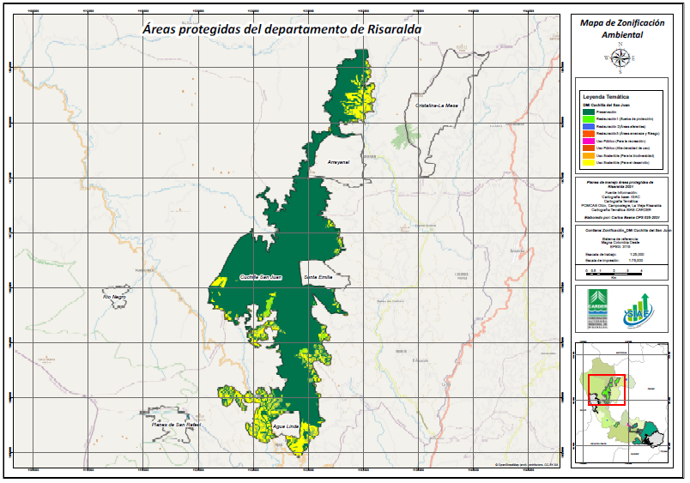
MAPA ZONIFICACIÓN AMBIENTAL

